■ 표지
현 장 설 명 서

■ 공사명 : 0000 현장 |  | 현장 작성란 | 행높이(타이틀 간 간격) : 10

■ 공종명 : 파일항타공사

- 목 차 - |  |  | 열너비 : 9
 |  |  | 행높이 : 28
 | Ⅰ. 공사개요 |  | 문자크기 : 타이틀 36, 이외 14
 |  |  | 글꼴 : 굴림

 | Ⅱ. 입찰 및 하도급 일반조건
 | 1. 입찰 일반사항
 | 2. 하도급 일반조건
 | 3. 견적시 유의사항

 | Ⅲ. 공종별 공사범위 및 견적조건
 | 1. 공사 범위
 | 2. 견적 조건

 | Ⅳ. 관련양식
 | 1. 현장설명 참가 확인서
 | 2. 윤리경영 실천 서약서
 | 3. 입찰시간 연장 동의서

▪ 최종 개정일자 : 2025년 11월 (Rev 3)

Ⅲ (파일항타공사)공종별 공사범위 및 견적조건

Ⅲ. 공종별 공사범위 및 견적조건
 | 1. 공사 범위
 |  | 1) 지급자재 : 콘크리트 파일, 벌크 시멘트, 이음파일조인트
 |  | 1) 지입자재 : 지급자재를 제외한 모든 주/부자재 일체
 |  | 2) 도서(실시, 특화) 및 시방, 내역에 명기된 부위 일체
 |  | 3) 각종 자재 하차, 소운반 및 관리(하차 장비비 포함)
 |  | 4) 잉여자재 뒷정리 및 귀책사유 폐기물 반출(해당시 폐기물처리 신고 및 비용 포함)
 |  | 5) 항타작업 및 항타 후 바닥정리
 |  | 6) 파일 두부정리, 캡시공, 잔재물처리
 |  | 7) 항타장비(DH658 이상), 드롭 햄머, 상부모터, 하부모터, 자동 중량 혼합 믹서기 반입 운영
 |  | 8) 파일심보기
 |  | 9) 항타기록부, 항타보고서 작성 및 제출
 | 2. 견적조건 및 유의사항
 |  | 1) 일반공통사항
 |  | (1) 자재 및 인원의 수급 현황을 사전 확인하여 당 현장 공정에 차질이 없도록 하여야 한다.
 |  | (2) 용전, 용수 이외 공사에 필요한 모든 자재 및 공구, 장비비, 인건비를 포함하여야 한다.
 |  | (3) 사업승인조건으로 관내지역 건설업체 우선선정, 관내지역 자재 및 인력 우선 사용조건이
 |  | (3) 있는 바, "을"은 상기 사항을 고려하여 관내 장비, 자재, 인력을 채용할 것을 권장한다.
 |  | (4) 현장식당 식대 등 체불금액은 매월 정산할 것을 권장하며, 2개월이상 체납시 경고문을
 |  | (4) 발급하여 누적시 추후 입찰참여제한 등의 조치를 취한다.
 |  | (5) 현장책임자는 현장사무실과 상시 연락 가능한 무전기 1대를 기본 비치하여야 한다.
 |  | (6) 공사착수 10일 전까지 착공계, 현장대리인계, 인원 및 자재투입계획서, 자재투입계획서
 |  | (6) 등을 포함한 종합시공계획서를 "갑"에게 제출하여 승인을 득하여야 한다.
 |  | (7) 자재 관련 사항
 |  | - 모든 사용자재는 KS제품 사용 원칙으로 한다.
 |  | - 국가공인기관에서 작성한 시험성적서, 자재공급원 승인요청서 제출·승인 받아야 한다.
 |  | - "갑"이 정하는 기준의 관리시험 계획에 의거 외부시험 의뢰가 필요한 자재에 대하여는
 |  | - 임의 선정하여 의뢰시험을 실시하고 관련 비용은 "갑"이 부담한다.
 |  | - 승인받은 자재의 현장 반입시 자재검측요청서를 작성하여 "갑"에게 제출하여야 한다.
 |  | - 시공 전, 완료 후 친환경인증 및 건강친화형주택건설기준과 관련하여 인증서,
 |  | - 시험성적서, 납품확인서, 거래명세표 및 세금계산서 사본을 즉시 제출하여야 한다.
 |  | - 모든 자재는 각 규격별 샘플을 사전에 제출하여 승인을 득하고, 현장 반입시 "갑"의
 |  | - 검수를 거쳐 품목별로 지정된 장소에 보관하여야 한다.
 |  | - 자재의 하차, 소운반 및 관리 미흡에 따른 손망실 책임은 "을"에서 부담하여야 한다.
 |  | - 남은 자재에 대해서는 반드시 다음 구간으로 운반하여 처리할 수 있도록 하고, 야적했던
 |  | - 부위는 청소를 깨끗이 실시하여 후속공정에 지장을 주지않도록 한다.
 |  | - 자재 운반 및 보관시 이동통로를 확보하여 통행에 지장이 없도록 하여야 한다.
 |  | - 자재 운반시 소음 및 비산 먼지가 발생되지 않도록 관리하여야 한다.
 |  | - 불량 자재 반출로 인한 소운반 필요 시 적극 협조하여야 한다.
 |  | (8) 설계도서 및 작업지시에 반하여 임의로 시공한 부분에 대해서는 작업지시서에 의거
 |  | (8) 즉시 재시공하여야 하며, 정산시 반영되지 않는다.
 |  | (9) 작업 종료 30분 전에는 현장정리정돈을 철저히 하여야 한다.
 |  | (10) 작업 부산물폐기물은 "을"이 책임지고 처리하고 발생된 비용은 "갑"이 부담한다.
 |  | (10) 공종 간 작업중 불분명하게 발생되는 폐기물도 비용 분담하여 처리하여야 한다.
 |  | - 작업중 발생되는 폐기물은 즉시 처리 및 청소
 |  | - 포장지, 목재류, 타카류 등 지입자재 사용 후 발생한 부산물 포함
 |  | (11) 청소 및 보양에 필요한 모든 잡자재는 "을"이 부담하여야 한다.
 |  | - 마대, 빗자루, 쓰레받이, 삽, 천막(동절기보양천막포함), 비닐, 보온덮개, 부직포 등
 |  | (12) 내역서, 계약서, 특기시방에 명기된 작업일체를 포함하며, 내역 및 특약사항과
 |  | (12) 상이하게 시공한 경우, "을"이 책임 지고 재시공하여야 한다.
 |  | (13) 철저한 안전관리로 사고 발생 사전에 방지하여야 한다.
 |  | (14) 타사 및 타건설사 부도 및 이상징후 발생시 즉시 통보하여야 한다.
 |  | (15) "을"의 대표이사는 3개월마다 월간공정회의를 필히 참석하여 현황 및 문제점을 공유한다.
 |  | (16) 매월 근로자 노임수령 확인서 제출하고, 확인 후 기성작업 진행을 할 수 있도록 한다.
 |  | (17) "을"은 공사완료 후 최종 기성청구 전 실시공 수량을 기준으로 정산함을 원칙으로하며,
 |  | (18) 세부 정산 기준은 "갑"의 기준에 따른다. 이에 대하여 "을"은 이의가 있는 경우
 |  | (18) 수량산출서 등 "갑"이 요청하는 자료를 제출하여 "갑"의 검토를 받도록 한다.
 |  | (18) 비교 제품이 없을 경우에는 계약년도 "갑"의 타 현장 단가를 적용하여야 한다.
 |  | (18) 현장 내 사용되는 각종 기기 및 전선은 "갑"의 승인을 득한 기기 및 전선을 사용하며
 |  | (18) 보안경, 석면포, 보호커버, 소화기 등을 비치하여 작업시 사용하여야 한다.
 |  | (19) 자재비를 구분하지 않는 내역은 자재비를 포함 한다. 모든 품목은 순수 시공물량으로
 |  | (19) 자재물량을 산정하였으므로, 자재비는 할증포함하여 견적시 반영하여야 한다.
 |  | (20) 현장 자재 야적공간이 협소하여, 자재 반입 전 필히 "갑"과 협의하여 자재 야적공간
 |  | (22) 확보 후 자재 반입하여야 하며, 자재 반입 후 현장 여건에 따라 현장 내 소운반을
 |  | (22) 실시하여야 한다.
 |  | (21) 모든 장비 투입 시 작업계획서, 장비임대차 계약서(고소작업대 포함), 차량등록증,
 |  | (21) 보험영수증, 기사면허증 사본을 제출하고 "갑"의 승인을 득하여야 한다.
 |  | - 타이어식: 대인,대물,자손,자차 비타이어식: 영업배상 책임 보험증권
 |  | (22) 장비 사용시 별도의 신호수를 지정하여 작업하여야 하며, 장비기사는 동일 작업수행
 |  | (22) 능력을 3년 이상의 자격을 갖춘 기사를 지정 후 "갑"의 승인을 득하여야 한다.
 |  | (23) 현장과 인접한 주거지, 학교단지 등 민원발생예상지를 대상으로 교통, 소음, 분진
 |  | (26) 민원방지 공사계획 수립 및 이행을 포함하여 견적하여야 한다.
 |  | 2) 공사일반사항
 |  | (1) 자재 할증 및 LOSS, 공과잡비는 단가에 포함하여 견적하여야 한다.
 |  | (2) 천공길이 정산 시 버림콘크리트 정리선(버림 하단 토공 마감선)에서 실제 천공하는
 |  | (2) 깊이를 시공길이로 산정하고, 부상토로 인한 지반표고 증가분은 제외하여야 한다.
 |  | (3) 파일 두부 정리 후 발생되는 잔재물은 운반, 파쇄, 상차의 단계를 거쳐 적법한 절차에
 |  | (3) 의거하여 폐기물로 장외반출하며(폐기물 처리 증빙서 제출), 강선 절단 및 바닥정리
 |  | (3) 후 파일강선용 안전보호캡을 즉시 설치하여야 하고, 이를 포함 견적하여야 한다.
 |  | - 아파트 Ø600 : 원컷팅, 주차장 및 부속동 Ø600 : 원컷팅
 |  | (4) 원컷팅 공법을 적용하는 부위의 강선 대체용 철근 및 캡 시공은 "을"이 직접 반입하여
 |  | (3) 시공하여야 하고, 이에 발생되는 비용을 포함 견적하여야 한다.
 |  | (5) 완전 컷팅한 PILE상부 보양은 장비통행을 고려하여 목재 쿠션재 + 마대 2겹이상으로
 |  | (4) 보양 실시하여야 하고, 이를 포함 견적하여야 한다.
 |  | (6) 원컷팅 파일구간 되메우기 시 파일 내 토사 유입을 막기 위해 "을"은 보양재를 설치하여야
 |  | (6) 하고, 이후 해체작업까지 포함 견적하여야 한다.
 |  | (7) "을"은 "갑"에게 좌표를 제공받아 파일 심보기를 실시하여야 하고, 천공토 및 장비의 이동
 |  | (6) 으로 인해 재확인 필요시 "을"은 즉시 심보기 재실시 후 좌표 검증을 하여야 한다.
 |  | - GPS기기 운영 필요
 |  | (8) 지지층의 판단은 시험항타 후 외부공인시험기관의 자료를 토대로 소요깊이 및 지지층을
 |  | (7) 판단하여야 한다.
 |  | (9) 엘리베이터 PIT, 가설도로, 단차구간 등 말뚝선시공 후 터파기를 진행하는 부위는 보조
 |  | (8) 파일(공파일 : 쇠기둥)을 이용하여 말뚝박기를 진행하여야 하며, 보조파일을 시공부위를
 |  | (8) "갑"과 사전에 확인하여 해당 공사비를 포함 견적하여야 한다.
 |  | (10) 항타 후 해당 구간의 부토처리는 "을"에서 실시하여야 하며, 토목에서 상차할 수 있도록
 |  | (10) "갑"이 지정한 위치까지 소운반 하여야 하고, 이를 포함 견적하여야 한다.
 |  | (11) 항타 후 독립기초 파일 두부정리는 파일 주변만 굴착하여 두부를 정리하여야 하고,
 |  | (10) 최종 바닥 정리는 토목 공종에서 정리함을 인지하여야 한다.
 |  | (12) "을"의 취급 부주의로 인한 파일의 파손, 시멘트 관리부주의에 의한 시멘트 폐기, 파일
 |  | (10) 오시공 발생 시 이에 제반되는 비용은 "을"이 부담하여야 하고, 정산시 반영할 수 없다.
 |  | (13) 각종 장비의 반입, 가동, 해체 시기와 장비수는 "갑"과 사전에 협의하여야 하며, "을"의
 |  | (13) 임의 판단에 따라 발생되는 추가 비용은 정산시 반영할 수 없다.
 |  | 장비 |  | 규격 | 수량 | 장비 | 규격 | 수량
 |  | Pile Driver(전용기) |  | DH658이상 | 각 1대 | Silo | 50tf이상 | 1대
 |  | 굴착 Auger |  | 150HP이상 | 1대 | Drop hammer | 7tf 이상 | 1개
 |  | Casing Auger |  | 150HP이상 | 1대 | Auger screw | D625 | -
 |  | 천공용 Generator |  | 450 kw | 1대 | Casing screw | (D+58)*12T | -
 |  | Plant용 Generator |  | 75 kw | 각1대 | Payloader | FR20이상 | 1대
 |  | Back hoe |  | 0.3 m3 이상 | 1대 | 복공판 | 6m*2.4*34t | 최소 6장
 |  | Compressor |  | 고압(CFM900) | 1~2대 | Service hole(강관) | D658 X 12T | 1개
 |  | 용접 Generator |  | 125 kw | 1대 | 보조말뚝 | D609강관 (T=12mm이상) | 1개
 |  | 용접/삽입용 서비스크레인 |  | 70tf 이상 | 1대 | 혼합기 | 1.0m3 이상 | 1대
 |  |  |  |  |  | 교반기 | 3.0m3 이상 | 1대
 |  | 기타부대장비 |  | 줄자,수평대 | 각1대 | 시멘트밀크 | 고압펌프 | 1대
 |  |  |  | 레벨측량기 |  | Plant용 펌프
 |  | - pile driver(전용기)의 Leader 길이는 최소 30m 이상이어야 한다.
 |  | ☞DH658급 또는 동급 이상
 |  | - SDA매입말뚝공법으로 시공하되 천공방식은 auger 천공방식(고압콤푸 1대)을 원칙으로
 |  | - 하되, auger로 천공이 불가능한 말뚝만 개량 T4를 사용하여 천공하는 기준으로 견적
 |  | - 하여야 한다.
 |  | ☞ auger : 고압콤푸 1대
 |  | ☞ 개량 T4 : jack hammer(비트 규격 Φ380mm 이상) / 고압콤푸 1~2대
 |  | - 경계 구간의 최소 근입장 확보가 필요한 말뚝은 정 T4를 사용하여 천공하는 기준으로
 |  | - 견적하여야 한다.
 |  | ☞ 정 T4 : air hammer(비트 규격 : Φ625mm 이상) / 고압콤푸 2대
 |  | - 보조말뚝은 규격은 말뚝시공기준면에 따라 상이할 수 있으므로, 사전에 "갑"과 협의
 |  | - 하여 반영 견적하여야 한다.
 |  | - 혼합기와 교반기는 전용기당 1set 사용을 기본으로 하여 견적하여야 한다.
 |  | - 항타 시 "을"은 다림추 또는 트랜싯(transit) 측량기 2대로 케이싱(casing) 수직도 관리를
 |  | - 하여야 하고, 결과지를 "갑"에게 제출하여야 한다.
 |  | - 항타기는 20년 이내의 전용기를 반입(근거서류 "갑"에게 제출)하여야 하며, 외부 전문
 |  | - 기관의 반입점검을 실시하여 사전 결함부위를 보수한 근거서류를 "갑"에 제출, 승인을
 |  | - 득하여야 한다.
 |  | - 반입허용가능 항타기종 확인(중국 장비 SUNWARD는 제외)
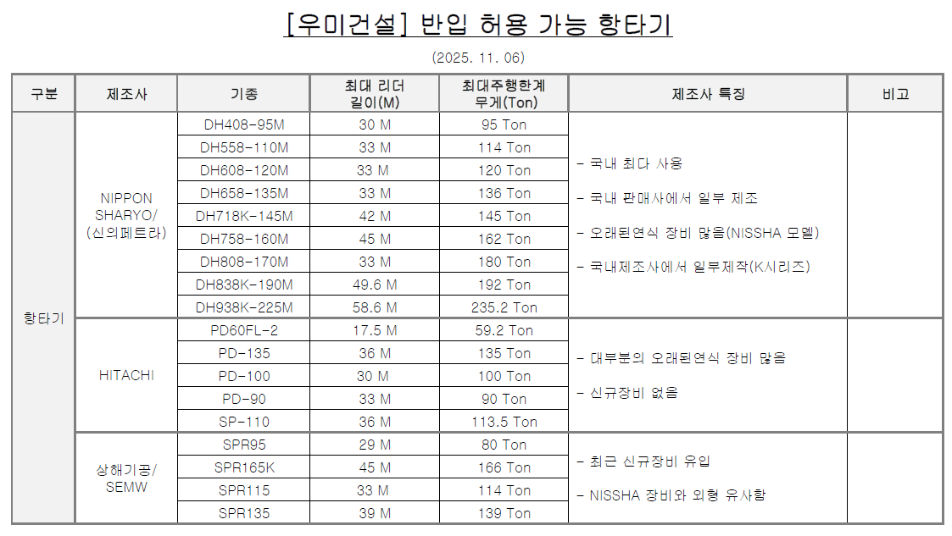

 |  | - 경타용 햄머는 "갑"과 규격 확인 후 반입하여야 하며, 반입 전 계근표를 제출하여야 한다.
 |  | (14) 장비 리더, 아웃트리거 등 주요부위의 비파괴검사, 안전성검사 등 사전검사를 장비계류
 |  | (12) 장에서 실시한 후 합격된 장비를 반입예정이며, 장비 투입 7일 전 장비투입계획서를
 |  | (12) "갑"에게 제출하여 승인을 득하여야 한다.
 |  | (15) 파일항타 시공은 SIP+CASING, T4+CASING, 일부T-4천공, 일부파일 용접이음을 원칙으로
 |  | (13) 하며, 공법에 맞춰 실 시공 정산을 원칙으로 하여야 한다.
 |  | - 공법변경 시 "갑"의 최근 발주현장의 단가범위 내에서 상호 협의하여야 한다.
 |  | (16) 아크용접 시 용접공은 소정의 자격을 갖춘 자로 채용하여야 하며, 말뚝용접 방법은KSF
 |  | (14) 7001의 방법에 따라 시행하여야 한다.
 |  | (17) 용접 시 1회 용접으로는 소정의 목두께 확보가 어려우므로, 1회 용접 후 쇠브러시 등을
 |  | (17) 이용하여 이물질 제거 후 재차 용접을 진행하여야 한다.
 |  | (18) 파일 이음 용접 적용 시 용접개소 20개소당 비파괴 검사를 실시하여야 한다.
 |  | (19) 시항타는 동별, 항타장비 변경시 마다 2개소씩 실시하며, 이를 반영 견적하여야 한다.
 |  | (20) 품질 확보 및 공사감독를 위하여 "을"의 관리자가 상주하여야 하며, 매일 항타기록부를
 |  | (18) "갑"에게 제출하여야 한다.
 |  | (21) 파일 항타 시 매본당 리바운드 체크를 실시하여야 하며, 최종 관입량은 동재하 시험
 |  | (21) 관리기준에 준하여 관리하여야 한다.
 |  | (22) 파일항타 관입량 자동측정 시스템을 적용하여 관입량 실시간 확인 및 근로자의 안전을
 |  | (19) 확보하여야 한다.
 |  | (23) 동재하, 재 동재하 등 각종시험에 소요되는 시간을 "갑"과 사전에 확인하여야 하고, 이를
 |  | (23) 반영 견적하여야 한다. 시험에 따른 대기시간에 정산 반영은 없다.
 |  | (24) 기후적 특성에 따라 공사가 지연될 수 있으며, 투입 시점별(계절) 예상되는 대기기간을
 |  | (24) "갑"과사전에 협의, 예측하여 이를 반영 견적하여야 한다.
 |  | (25) "을"은 시건장치가 있는 폐유 및 유류 보관함을 설치, 운영하여 항타 장비의 윤활유 기름
 |  | (20) 등이 유출되지 않도록 하여야 한다.
 |  | - 폐유/윤활유는 반드시 특정폐기물 처리업체를 통해 외부에 반출시켜야 하며, 반출
 |  | - 전까지 폐유보관함에 별도 보관하여야 한다.
 |  | (26) 소요내력은 "갑"과 사전에 확인하여야 하며, "을"의 임의 시공으로 소요내역 미확보 시
 |  | (21) "을"은 즉시 재시공하여야 하고, 이에 발생하는 비용은 "을"이 부담하여야 한다.
 |  | (27) 말뚝 장내 야적 시 "을"은 받침대를 필히 준비, 사용하여야 하며, 미사용에 따른 자재
 |  | (26) 파손이 발생하지 않도록 하여야 한다.
 |  | (28) 우기철 파일항타 공사에 필요한 양수기(3대, 부속자재 포함)를 운영하여야 하며, 이에
 |  | (26) 발생되는 비용을 포함 견적하여야 한다.
 |  | (29) 단지 내 가설도로 구간의 파일항타 시 두부정리 선시공 후 합판보양을 실시하고, 이를
 |  | (28) 포함 견적하여야 한다.
 |  | (30) 에어콤프와 발전기는 고정형으로, 소음 및 분진 민원방지를 위해 전체 사면과 상부를
 |  | (28) 막는 별도의 방음벽을 설치 운영하여야 하고, 이를 포함 견적하여야 한다.
 |  | (31) 파일항타기의 스크류 오거 및 하부모터에서 배출되는 부상토가 비산되지 않도록
 |  | (29) 리더를 전체 보양처리(파이프 및 보양천막포)하여 작업을 실시하여야 한다.
 |  | (32) 파일 시공기준은 매입말뚝(PHC PILE) 시공 품질 관리 지침서 및 특기시방서를 반드시
 |  | (32) 준수하여야 한다.
 |  | (33) 가설울타리 또는 흙막이 라인과 주차장 파일 간섭여부를 사전에 "갑"과 검토하여야 하고
 |  | (31) 이를 감안하여 시공순서를 검토 견적하여야 한다.
 |  | (34) 파일 오시공(위치 불량, 중파 등)으로 인해 제반되는 추가 발생 비용은 "을"이 부담하여야
 |  | (34) 한다.(재항타, 기초 확대, 보강철근 투입 등)
 |  | - 편심은 7cm 이하, 수직도 1/100 이하
 |  | (35) 흙막이 스트러트, 띠장 간섭구간은 공삭공으로 시공하여야 하므로, 사전에 "갑"과 해당
 |  | (35) 시공 구간을 확인하고, 이를 반영 견적하여야 한다.
 |  | (36) 파일자재 적재는 2단 이하로 하여야 하고, 파일마다 쐐기목을 설치하여야 한다.
 |  | (37) 자재 하역 및 운반 시 반드시 신호수를 지정 배치하여 안전사고가 발생하지 않도록
 |  | (37) 하여야 하며, 해당 비용을 포함 견적하여야 한다.
 |  | (38) 항타기, 페이로더, 이동식크레인 장비 운영간 반드시 신호수를 배치하여야 한다.
 |  | (39) 이음파일은 용접시공을 원칙으로 진행하나 기상 영향으로 인해 용접작업이 불가 시
 |  | (40) 기계식/볼트 이음을 실시하여 작업 공백이 없도록 하여야 한다.
 |  | (40) 항타기 main hoist wire rope는 반드시 신재로 반입하여야 한다.
 |  | (41) 중장비(굴착기, 페이로더 등) 협착방지를 위한 HDS(영상인식 시스템)를 설치하여야 하며
 |  | (42) 이를 포함 견적하여야 한다.
 |  | (42) 항타기는 제원기준으로 변경없이 반입하여야 하며, 항타기를 변형하여서는 안된다.
 |  | (43) 항타기 이동 시 1대의 장비당 6장 이상의 전용철판(6m*2.4*34t)을 설치하여야 하며,
 |  | (44) 현장 여건 상 추가 투입이 발생할 수 있음을 감안하여 견적하여야 한다.
 |  | (44) 항타기 주변 믹싱플랜트시설 통제를 위해 안전난간대(PVC망)를 설치하여야 한다.
 |  | (45) 믹싱 플랜트 시설 및 발전기 등에 대해 접지를 실시하여야 한다.
 |  | (46) 항타기 리더에는 수직구명줄과 추락방지대, 작업발판을 설치하고 근로자 안전블록을
 |  | (47) 설치하여야 한다.
 |  | (47) 부상토제거장치는 "갑"과 협의 후 승인을 득하여 설치하여야 한다.
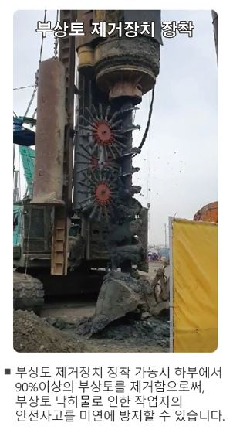

 |  |  |  |  |  |  |  |  | (35) 착공과 동시에 프리콘을 진행예정이며 (프리콘 참석인원 1명 – 소장) 이에
 |  |  |  |  |  |  |  |  | (33) 소요되는 인건비는 포함견적한다. (C.(파일공사) 프리콘 견적조건 참조)

 |  | (48) 정재하시험용 파일 및 ELEV 피트 파일의 컷팅시기는 "갑"과 협의하여야 하고, E/V
 |  | (49) PIT 파일 컷팅은 2회 실시 기준으로 견적하여야 한다.
 |  | (49) 파일 항타 쿠션재 사용 재질은 고무판사용을 원칙으로 하여야 한다.
 |  | (50) 파일 천공 시 공벽의 붕괴 방지를 위해 케이싱을 사용하여야 하며, 천공직경은 말뚝
 |  | (52) 직경보다 10cm정도 큰 장비를 검토하여야 하고, 케이싱 길이는 천공깊이를 감안하여
 |  | (52) "갑"과 사전 협의 후 현장에 반입하여야 한다.
 |  | (51) 시멘트 밀크 배합비는 기준배합비(W/C=83%)를 기준으로 하여야 하며, 지하수위가
 |  | (53) 높거나 흐르는 경우 기준배합보다 부배합으로 하여야 한다.
 |  | - 계량탱크에 육안으로 확인할 수 있도록 눈금표시
 |  | (52) 시멘트 밀크의 주입은 1차, 2차, 3차로 진행 되며, 지표까지 완전히 채워지도록
 |  | (54) 주입하여야 한다.
 |  | - 1차주입은 천공완료 후, 시멘트풀을 말뚝의 약 1/3정도까지 주입한 후 오거를 인발
 |  | - 2차주입은 케이싱 인발시 말뚝과 케이싱내부에 주입
 |  | - 3차주입은 케이싱 인발한 후 주변의 빈공간에 주입하여 지표까지 완전히 시멘트
 |  | - 벌크가 주입
 |  | ☞ 시공 익일 확인 결과 파일두부정리선까지 채움 부족시 별도 재주입 실시
 |  | - 시멘트량 기준 벌크 주입량을 상시 "갑"에게 제출하여야 한다.
 |  | - 오버플로우된 시멘트 밀크는 당일 "갑"이 지정한 장소로 운반해야 한다.
 |  | (53) 공사 중 용수 부족으로 공정지연이 발생하지 않도록 별도 물탱크를 확보하여야 하며,
 |  | (55) 야간에도 용수를 받을 수 있도록 수위조절장치를 설치하여야 하고, 이를 포함 견적
 |  | (55) 하여야 한다.
 |  | (54) 사용자재의 파악과 근입길이 확인을 위해 말뚝머리 3M에 10cm단위로 눈금을 표시
 |  | (56) 표시하여야 한다.
 |  | (55) "을"은 파일두부 정리용 레벨 표시는 청테이프 등으로 매 자재마다 시공하여야 하며,
 |  | (58) 1본당 2점표시하여 절단면이 수평이 되게하여야 한다.
 |  | (58) 파일 두부 주위는 쇠브러쉬 등으로 흙 또는 시멘트 잔재물을 제거하여야 한다.
 |  | (56) 파일 두부 정리 후 파일 상부에 개구부가 발생 시 적절한 안전조치를 실시하고 "갑"
 |  | (56) 의 안전관리자에게 반드시 확인을 득하여야 한다.
 |  | (57) 파일 커팅 폐기물 발생 시 "갑"이 지정한 장소에 적재하여야 하며, 컷팅된 파일의
 |  | (57) 파쇄 및 내부 강선 분리작업은 "을"의 책임 하에 수행하여야 하고, 이에 필요한 살수
 |  | (57) 작업 등 비산방지 조치를 포함 견적하여야 한다.
 |  | (57) 현장 내 고철은 외부로 임의 반출하여서는 안되고 "갑"이 지정한 장소에 운반한다.
 |  | (58) 지반여건상 말뚝-케이싱 협착(끼임)현상이 발생 가능성을 감안 하여야 하며, 끼임(Jam)
 |  | (57) 현상으로 정비시간 등으로 인해 시공지연이 발생되지 않도록 여분(2개이상)의
 |  | (57) 케이싱을 준비하도록 한다.
 |  | (59) 유압 또는 에어 호스 연결부에 이탈방지를 위한 와이어를 설치하여야 한다.
 |  | (60) 용접 등 화기 작업 시 화재예방조치를 실시하여야 하고, 화기 작업허가서, 화재감시자
 |  | (64) 배치, 교육 이수, 소화기 비치, 작업구간 인화성 물질 제거, MSDS 게시 등을 필히
 |  | (64) 실시하여야 한다.

 |  | [항타기후면 발전기 덮개시공] |  |  |  |  | [컴프레셔 덮개시공]
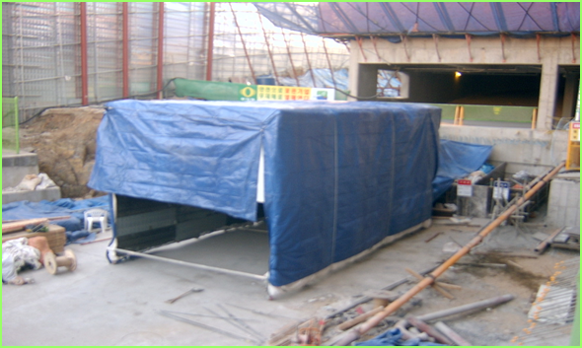

 |  |  |  |  | [지상발전기 덮개시공]
 |  | [이동형 방음벽 적용기준: 길이6m*3ea , 높이 :6m 이상-항타기 1대기준 적용]
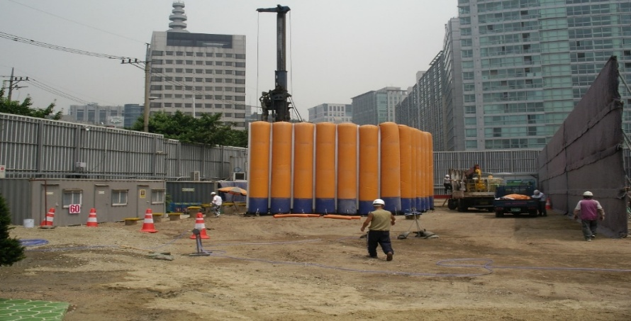
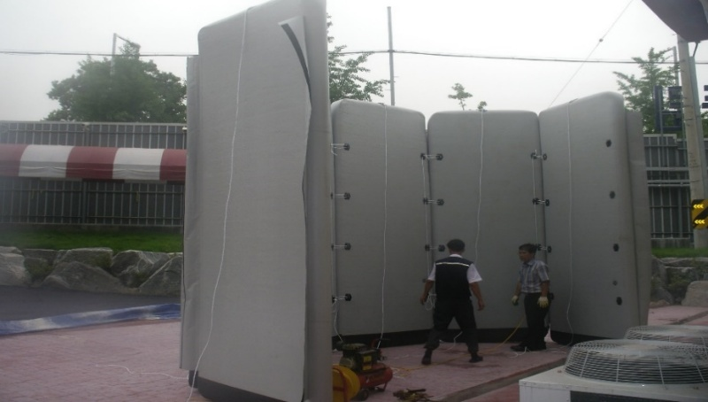

 |  | [파일 항타기 천공토사 비산방지망 처리 기준]
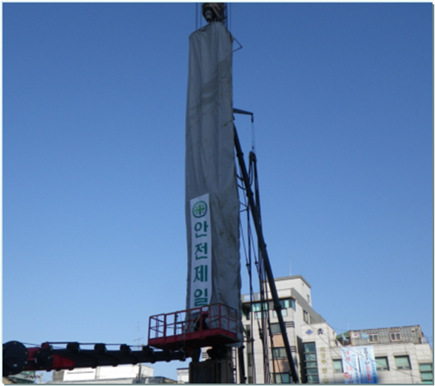
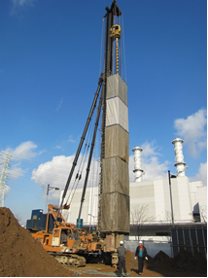

 |  | (61) 공삭공 구간 말뚝 시공순서는 다음 그림을 참고하도록 한다.
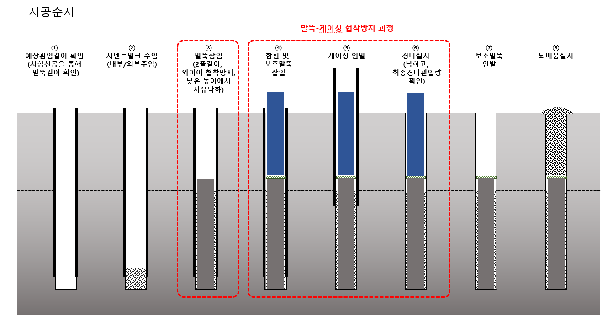

 | 3. (파일항타공사) 프리콘수행 견적조건
 |  | 1) 프리콘수행
 |  | (1) 당 현장은 프리콘수행 현장으로 공사투입 전 프리콘수행에 대하여 다음과 같은 제반
 |  | (1) 운영에 따라 수행하여야 한다.
 |  | 2) 프리콘수행 목적
 |  | (1) 설계검토 : 설계도서 검토, VE활동을 통한 설계변경 최소화
 |  | - PC설계사 선정-우미건설)
 |  | (2) 원가관리 : 지하층 파일물량검토를 통한 원가 최적화
 |  | (3) 공정관리 : 파일, 골조, 토목간의 간섭 리스크 최소화
 |  | (3) 공정관리 : MS-PJ 및 3D Modeling(DI PLAN)을 통한 PC공사 최적화
 |  | 3) 조직구성 및 수행방법
 |  | (1) 프리콘 기간 : 입찰 후 약 7주 (공사투입 전)
 |  | (2) 장소 : 현장사무실
 |  | (3) 참여조직 (1명)
 |  | - 현장소장 : 당 현장 파일공사를 실질적으로 수행할 직원
 |  | (4) 수행방법
 |  | - 시공사가 요청시 참여조건 (골조 / 토목 프리콘 수행기간 내)
 |  | 4) 수행범위
 |  | (1) 주차별 수행 업무
 |  |  | 주간 |  | 중점 수행내용 |  |  | 비고
 |  |  | 1주차 |  | 현장현황파악 및 설계도서 검토
 |  |  | 2주차 |  | 시공계획, 공법 검토
 |  |  | 3주차 |  | 시공성검토(장비,자재 투입계획 등)
 |  |  | 4주차 |  | 프로세스맵핑, 생산성 관리
 |  |  | 5주차 |  | 프로세스맵핑, MS-PJ작성 지원
 |  |  | 6주차 |  | 원가내역 작성, MS-PJ작성 지원
 |  |  | 7주차 |  | 성과취합, 최근현안 대응방안
 |  | (2) 주요 작성서류
 |  | - 파일투입, 시공 및 내부 동선, Zonning계획
 |  | - 파일입고, 설치계획(장비, 인원 투입계획)
 |  | - 공정계획(조닝별 세부물량 및 간섭사항 파악)
 |  | - 설계검토서 및 공법개선 사항 (품질관리계획 등)
 |  | - T/C (Target Cost) 관리
 |  | - VE제안서 작성
 |  | 5) 프리콘수행 결과물 및 정산 세부기준
 |  | (1) 본 프리콘수행에 대한 결과를 통해 최종변경계약을 진행하여야 하며, 공사 투입 시
 |  | (1) 프리콘수행결과에 대한 피드백을 보고하여야 한다. 정산관련 사항은 아래와 같다.
 |  | - 물량 검증
 |  | ☞ 프리콘기간 내 계약물량에 대한 검증을 통해 최종 변경계약을 실시한다.
 |  | ☞ 최초계약 물량과 프리콘수행 후 물량에 대한 비교분석을 실시하여 실제 시공에
 |  | ☞ 반영될 수 있도록 작성하여 물량최적화 활동을 하여야 한다.
 |  | 6) 업무 중단 시의 담당자 교체
 |  | (1) "을"의 귀책사유로 인하여 업무의 전부 또는 일부가 중단되거나 원활한 진행이 어렵다고
 |  | (1) 판단되는 경우에 시공사는 "을"의 담당자를 교체 요청할 수 있으며, "을"은 해당 담당자를
 |  | (1) 교체하여야 한다.
 |  | 7) 성과품의 소유권
 |  | (1) 프리콘수행과 관련 작성한 모든 도서 및 자료의 소유권은 "갑"에게 귀속된다.
 |  | (2) 제 1항의 도서는 "을"와 계약 목적과 관련 없이 타 용도에 사용할 수 없으며, "갑"의
 |  | (2) 승인 없이 인용 또는 사용되었을 경우 민형사상 모든 법적 책임을 진다.
 |  | 8) 비밀보장
 |  | (1) "을"은 시공사의 이익을 최대한 보호하고 업무를 하면서 취득한 사항을 타인에게
 |  | (1) 누설하거나 인지시켜서는 아니 된다. 또한, "을"의 사용원 또는 "을"의 하도급자가
 |  | (1) 이조항을 위반하였을 때에도 "을"는 연대하여 책임을 진다.
 |  | (2) 관련 도서 및 프리콘성과물의 외부 반출 또는 외부인의 열람은 "갑의 승인을 받아야 한다.

